Hoja1
 | Nivel de referencia 20,2dBm

ka = 0,7 | potencia de la señal [dBm] | potencia de la banda lateral superior [dBm] | potencia de la banda lateral inferior [dBm] | índice de modulación | frecuencia del mensaje 15200Hz | Relación señal a Ruido medida | Ruido dB |  | imagen de cada caso | potencia de la señal [dBm] | potencia de la banda lateral superior [dBm] | potencia de la portadora (central) [dBm] | potencia de la banda lateral inferior [dBm] | índice de modulación | frecuencia del mensaje 15200Hz | Relación señal a Ruido medida Db | potencia Ruido dBm
0.7 | -5 | -14.38 | -14.24 |  | 15200Hz |  | -57 |  | caso 1 | -4.41166 | -14.38 | -9.67 | -14.24 | 1.08 | 15200Hz | 45.62134 | -50.033
1 | -5.55 | -13.88 | -13.5 |  | 15200Hz |  | -52 |  | caso 2 | -2.003866 | -13.88 | -6.32 | -13.5 | 1.41 | 15200Hz | 49.029134 | -51.033
2 | -5.18 | -5.56 | -5.54 |  | 15200Hz |  | -50 |  | caso 3 | -1.3041 | -5.56 | -6.37 | -5.54 | 0.78 | 15200Hz | 48.5993 | -49.9034

segunda medición | potencia de la señal portadoradB | potencia de la banda lateral superior dB | potencia de la banda lateral inferior dB | índice de modulación | frecuencia del mensaje 15200Hz | Relación señal a Ruido medida | Ruido dB | Frecuencia del mensaje[KHz] |  |  |  | caso 1 |  |  | 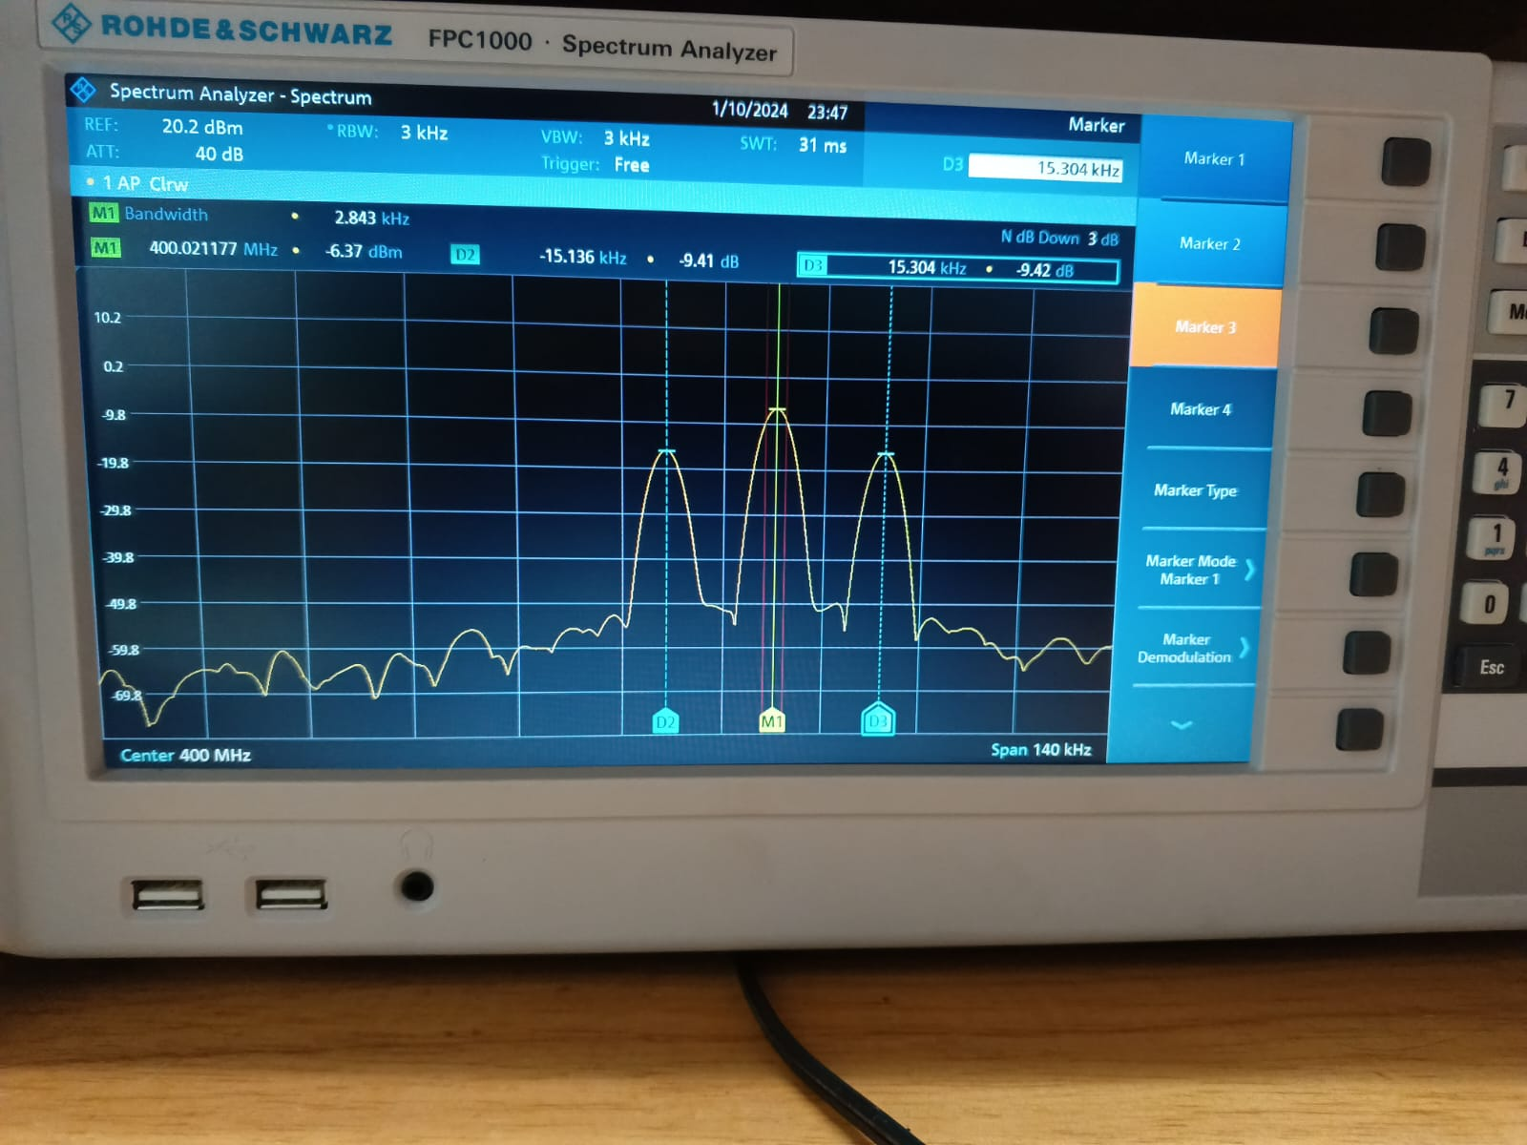 |  |  | caso 3
referencia -16dBm | -17.88 | -6.02 | -6.34 | 1 | 35800Hz |  |  | 35.53
 | -17.84 | -5.53 | -5.19 | 1.1 | 35800Hz |  |  | 35.53
 | -17.86 | -7.27 | -6.92 | 9.99 | 35800Hz |  |  | 35.53
 |  |  |  |  |  |  |  |  |  |  |  | caso 2

 |  | caso 6

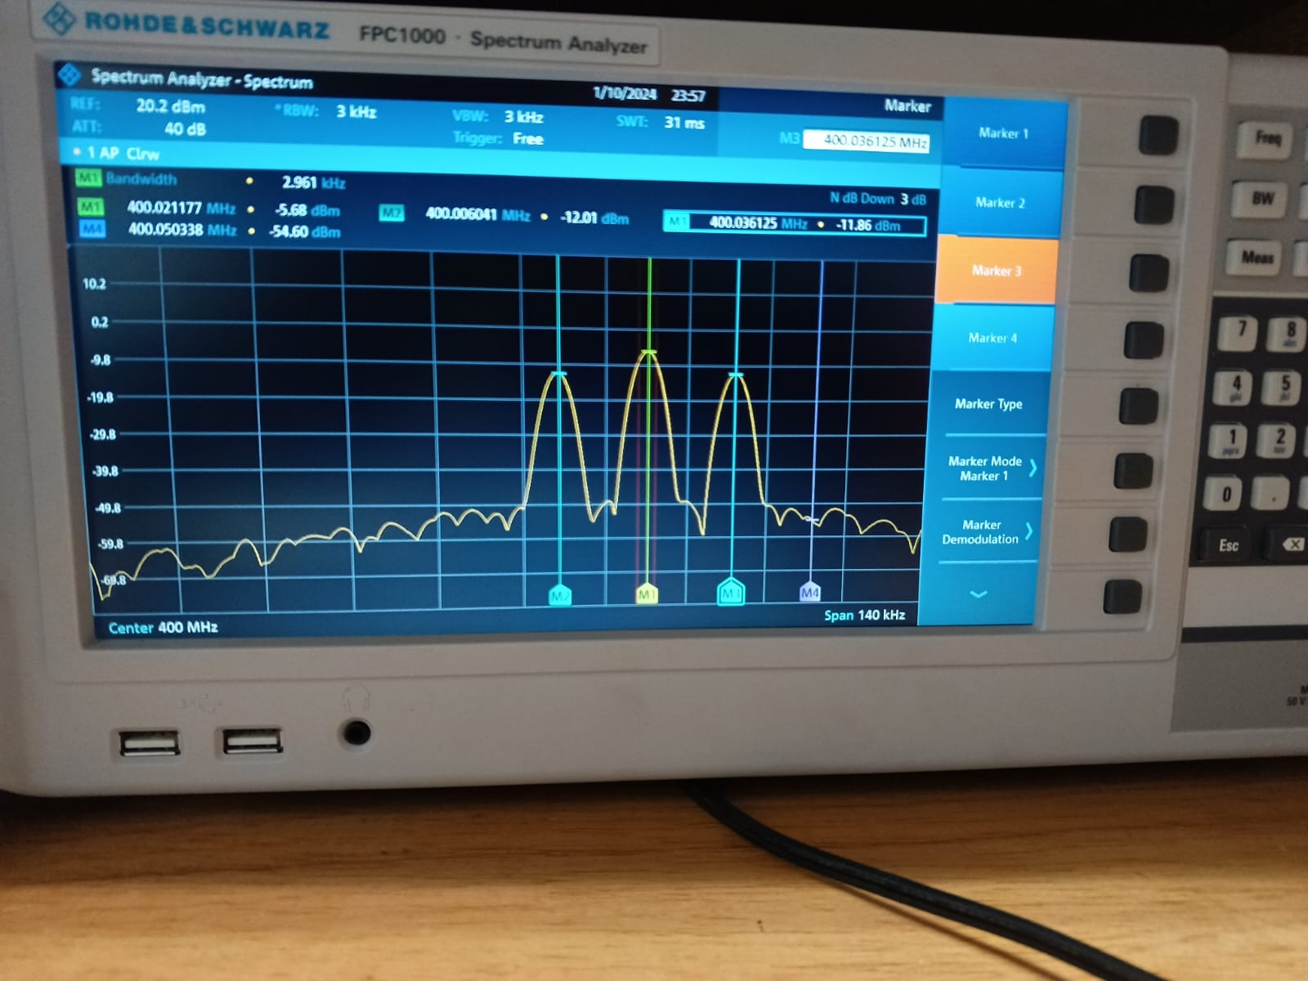

 |  | quinto caso -5,68

 |  | caso 5

 |  | caso 4

 |  | caso 3

 |  | caso 2

 |  | caso 1

